中学数学単元系統
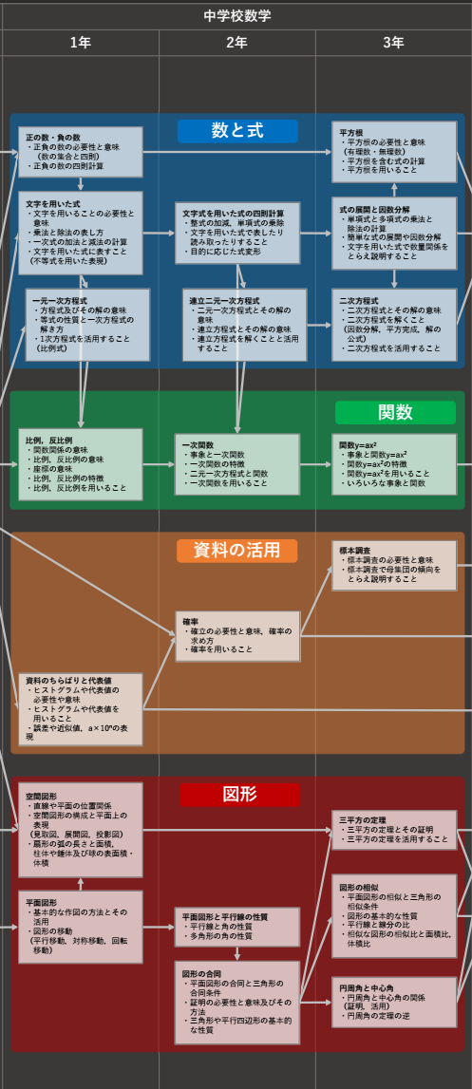
 | 数と式 | 関数 | 図形 | 資料の活用
 | 正負の計算 | 比例、反比例 | 平面図形 | ヒストグラム
１年 | 文字式 |  | 空間図形
 | 一次方程式
２年 | 文字式の計算 | 一次関数 | 平面図形と平行線 | 確率
 | 連立方程式 |  | 図形の合同
 | 式の計算と因数分解 | 二次関数 | 図形の相似 | 標本
３年 | 平方根 |  | 三平方の定理
 | 二次方程式 |  | 円周角

